상품제안서
실버링 가죽포켓 네일케어 4종세트 | 상품코드: S42535

 |  |  |  |  |  |  | 02-713-8555 | www.synergygift.co.kr
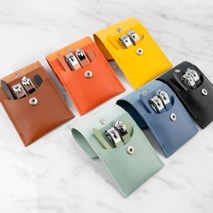 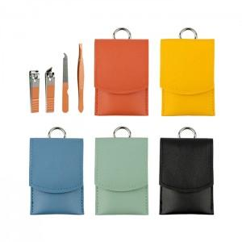 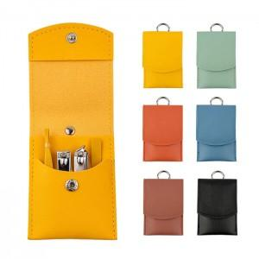

【상세/제작정보】 | <p><span style="font-size: 14pt;">※ 색상랜덤으로 출고됩니다.</span></p>

【인쇄/포장옵션】 | 레이저 / 포장지포장

【공급단가】 | 수량 | 30~ | 100~ | 300~ | 1,000~ | 3,000~
*VAT별도 | 단가 | 2,730원 | 2,580원 | 2,450원 | 2,390원 | 2,350원

【상품 URL】 | https://www.synergygift.co.kr:443/src/goods_detail.php?gdno=42535

